p(x) und T(x) Template
Name | Sascha Berens |  |  | Alle orangen Zellen ausfüllen! |  |  |  |  |  | BEACHTE:
Gruppe/Nummer | F1 | (z.B. Q3) |  | Benennung der Datei nach Filenamenkonvention (s. OLAT) |  |  |  |  |  | * Einheiten
Molvolumenverhältnis | 0.885 | (Vm,B/Vm,A) |  | Zusammen mit dem Protokoll im OLAT hochladen |  |  |  |  |  | * Indices (was ist A, was ist B?)

Mischungen |  |  | Kalibrierung Gaschromatographie für T(x) |  | Dampfdruckdaten p(x) |  | T / °C =80 |  |  | Siedediagramm-Messung |  | p / mbar = | 998
Molenbrüche (flüssig) xA (xB) (bzgl A steigend geordnet) | VA / ml | VB / ml | GC-Peakfläche Substanz A | GC-Peakfläche Substanz B | berechneter Partialdruck A /mbar auf Basis W | berechneter Partialdruck B /mbar auf Basis W | berechneter Molenbruch (Gas) yB,theo | berechneter pGes / mbar | gemessener pGes / mbar | Peakfläche Substanz A | Peakfläche Substanz B | Molenbruch (Gas) yB | TSiede / °C
0.000 | 0.0 | 25.00 |  |  | 0.00 | 161.10 | 1 | 161.100 | 161.1 |  |  |  | 65.0
0.125 | 3.5 | 21.53 | 76.17 | 392.01 | 7.68 | 140.86 | 0.876 | 148.534 | 160.8 | 43.07 | 363.70 |  | 68.0
0.250 | 6.8 | 18.16 | 135.44 | 324.99 | 15.50 | 120.46 | 0.726 | 135.967 | 165.9 | 77.70 | 338.05 |  | 76.0
0.375 | 10.1 | 14.90 | 200.31 | 267.69 | 23.45 | 100.01 | 0.620 | 123.458 | 161.2 | 122.73 | 297.78 |  | 76.0
0.500 | 13.3 | 11.74 | 255.24 | 206.96 | 31.47 | 79.59 | 0.609 | 111.065 | 130.6 | 160.39 | 259.17 |  | 79.0
0.625 | 16.3 | 8.67 | 321.74 | 157.25 | 39.55 | 59.29 | 0.468 | 98.840 | 126.7 | 219.54 | 211.11 |  | 82.0
0.750 | 19.3 | 5.69 | 372.97 | 103.34 | 47.63 | 39.21 | 0.414 | 86.839 | 94.7 | 268.67 | 135.34 |  | 86.0
0.875 | 22.2 | 2.81 | 417.83 | 44.42 | 55.70 | 19.41 | 0.225 | 75.110 | 86.3 | 360.33 | 62.17 |  | 88.0
1.000 | 25.0 | 0.00 |  |  | 63.70 | 0.00 | 0 | 60.726 | 63.7 |  |  |  | 95.0

Fit-Ergebnisse |  |  |  |  |  |  | UNSICHER | UNISCHER
W / J mol-1 | -116.53

R | 8.314 | J/mol*K
T | 293.15 | K

Berechnung: Dampf |  |  |  |  |  |  |  |  |  |  |  | Berechnung Siede:

Aktivitätskoeffizient yB | 1.000 |  | Partialdampfdruck pB: | 161.10 |  | Aktivitätskoeffizient yA: | 0.953 |  | Partialdruck pA: | 0.00 |  | Aktivitätskoeffizient yB | 1.000 | pB:
 | 0.999 |  |  | 123.16 |  |  | 0.964 |  |  | 0.93 |  |  | 0.999
 | 0.997 |  |  | 90.08 |  |  | 0.973 |  |  | 3.77 |  |  | 0.997
 | 0.993 |  |  | 62.09 |  |  | 0.981 |  |  | 8.63 |  |  | 0.993
 | 0.988 |  |  | 39.32 |  |  | 0.988 |  |  | 15.55 |  |  | 0.988
 | 0.981 |  |  | 21.82 |  |  | 0.993 |  |  | 24.55 |  |  | 0.981
 | 0.973 |  |  | 9.54 |  |  | 0.997 |  |  | 35.62 |  |  | 0.973
 | 0.964 |  |  | 2.34 |  |  | 0.999 |  |  | 48.70 |  |  | 0.964
 | 0.953 |  |  | 60.73 |  |  | 1.000 |  |  | 63.70 |  |  | 0.953

 |  |  |  |  |  |  | 1.000
 |  |  |  |  |  |  | 0.829
 |  |  |  |  |  |  | 0.663
 |  |  |  |  |  |  | 0.503
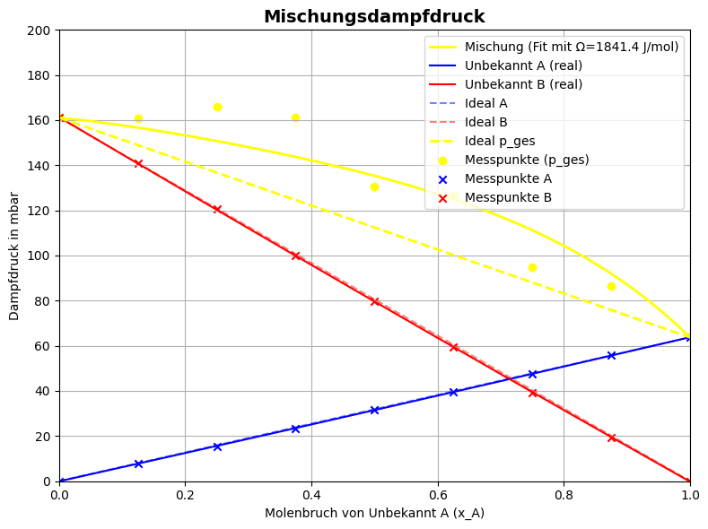
 |  |  |  |  |  |  | 0.354
 |  |  |  |  |  |  | 0.221
 |  |  |  |  |  |  | 0.110
 |  |  |  |  |  |  | 0.031
 |  |  |  |  |  |  | 0.000

